版本控管
大項目
Online作業
中項目
APF 使用者管理
細項
APF0203 角色可查詢組織設定
標題
功能簡述
製作人
馬凱林
製作日
20131018

NO. | 版本 | 修改說明 | 日期
1 | 1.0 | 初版 | 2013-10-18

功能簡述
大項目
Online作業
中項目
APF 使用者管理
細項
APF0203 角色可查詢組織設定
標題
功能簡述
製作人
馬凱林
製作日
20131018
View |  | 回總表

功能 Use Case
角色可查詢組織設定
效能需求 | 資料處理量
最大處理人數 - 30人 concurrent數 10人 - 3秒以內 | 每年預計 3000筆
簡述/目標 | 業務需求目的
1. 進行角色-可查詢組織對應維護設定 | 提供系統權限使用的必要設定。
主要參與者 | 支援性參與者
系統部
觸發事件Triggers | 事先條件Preconditions
使用者由功能清單點選角色可查詢組織對應時 | 1. 主檔已建立組織相關資料。 2. 各模組依需求在APF已建立自訂角色。
處理流程說明

其他

IPO
大項目
Online作業
中項目
APF 使用者管理
細項
APF0203 組織查詢對應設定
標題
IPO圖
製作人
陳懿信
製作日
20131021
回總表

大項目
Online作業
中項目
APF 使用者管理
細項
APF0101 角色維護
標題
功能簡述
製作人
陳慕霖
製作日
20131003

畫面_APF0203MM1
大項目
Online作業
中項目
APF 使用者管理
細項
APF0203 角色可查詢組織設定
標題
APF0203MM1 角色可查詢組織設定主頁面
製作人
馬凱林
製作日
20131018
 |  |  |  |  |  | 回總表

畫面示意圖
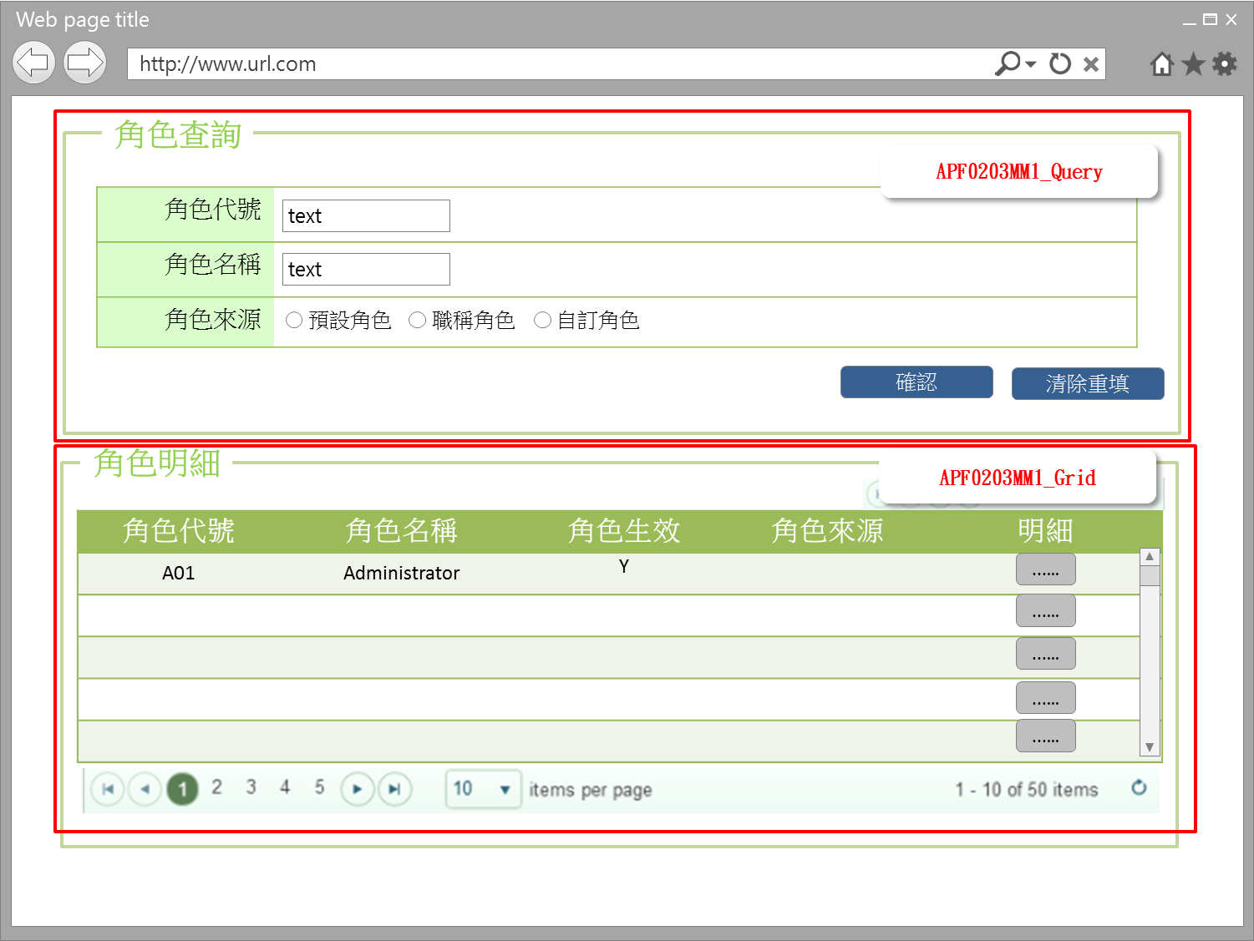

事前檢核
1.前畫面:首頁 1.1 SESSION內容: 1.2 成立條件:該使用者擁有此功能查詢權限
事後檢核
無
前端檢核
APF0203MM1_Query 檢查時機：各欄位輸入後
NO | 項目名稱 | 檢核項目
1 | 角色代號 | 輸入型態:string 格式:英數字 最大長度限制:英文10(控制項控制)
2 | 角色名稱 | 輸入型態:string 格式:中英數字 最大長度限制:中文20(控制項控制)
3 | 角色來源 | 預定角色，職稱角色，自訂角色，三者必需選其一。(控制項控制)

APF0203MM1_Grid
NO | 項目名稱 | 檢核項目
1 | 角色代號 | 顯示用。
2 | 角色名稱 | 顯示用。
3 | 角色生效 | 顯示用。
4 | 角色來源 | 顯示用。

後端檢核
APF0203MM1_Query 檢查時機：各欄位輸入後
NO | 項目名稱 | 檢核項目
1 | 角色代號 | 若查無符合的資料，則出現錯誤訊息，訊息內容請參考APF訊息表-APF_NO 9。
2 | 角色名稱
3 | 角色來源

APF0203MM1_Grid
NO | 項目名稱 | 檢核項目
1 | 角色代號 | 顯示用。
2 | 角色名稱 | 顯示用。
3 | 角色生效 | 顯示用。
4 | 角色來源 | 顯示用。

Form Attribute
APF0202_Form
 | Attribute名稱 | namespace | Base Class | 方法 | 說明
1 | UIPermissionHelper | SUDA3G.APF.WEB.Utils | ActionFilterAttribute | OnActionExecuting() | UI按鈕權限檢核

Button Attribute
APF0202_Button
 | Attribute名稱 | namespace | Base Class | 方法 | 說明
1 | LogAction | SUDA3G.APF.WEB.Utils | ActionFilterAttribute | OnActionExecuting() | 記錄使用者執行功能Log

Button說明
NO | 控制項名稱 | call methods | 重要參數 | 主要處理內容
1 | 『APF0203MM1』Form | A. _Load |  | 1.QueryScopeController.RoleQuery()
 |  | A.1 QueryScopeController.RoleQuery() |  | 開啟APF0203MM1_Query

APF0203MM1_Query
1 | 新增 | _CLICK |  | 以導頁方式開啟APF0102MA1
1 | 確認 | [LogAction] |  | 1.記錄使用者執行功能Log
 |  | A._CLICK |  | 1.呼叫[APFRoleController.GetRole]Method
 |  | A.1 APFRoleController.GetRole() | apfModel | 1.開啟APF0203MM1_Grid，並回傳JsonResult(List<apf_role_profile> Model to List)資料,資料連結並將查詢結果置於APF0203MM1_Grid中
2 | 清除重填 | _CLICK |  | 清除APF0203MM1_Query畫面所有欄位 1.txtINPUT_GROUP_ID="" txtINPUT_NAME="" rbtINPUT_SOURCE_TYPE =(value="2" checked)

APF0203MM1_Grid
1 | 全選 | _CLICK |  | 將APF0101MM1_Grid內所有項目勾選
2 | 取消 | _CLICK |  | 將APF0101MM1_Grid內所有項目取消勾選
3 | 刪除 | _CLICK |  | 將APF0101MM1_Grid內所有勾選項目刪除
4 | 匯出EXCEL | _CLICK |  | 將所有查詢結果匯出Excel檔案
1 | 明細 | A._CLICK |  | 1.呼叫[QueryScopeController.Setting()]
 |  | A.1 QueryScopeController.Setting()[HttpGet] | apfModel | 1.以導頁方式開啟APF0203MA1，被選取角色內所有的帳號資訊顯示在開啟的APF0203MA_Grid 右半部(角色帳號區)

特殊說明
NO | 應用時機 |  | 內容說明

參考資料說明
1 | 共通元件
2 | 共通元件

欄位_APF0203MM1
大項目
Online作業
中項目
使用者管理
細項
APF0203 角色可查詢組織設定
標題
APF0203MM1 角色可查詢組織設定主頁面
製作人
馬凱林
製作日
20131018
 |  |  |  |  |  |  |  |  |  | 回總表

Global 參數
No. | 項目名稱 | UI控制項代號 | UI控制項型態及長度 | 對應Table Name | 對應Column Name | DB型態及長度 | 預設值 | 輸入/輸出 | 備註
1

APF0202MM1_Query
No. | 項目名稱 | UI控制項代號 | UI控制項型態及長度 | 對應Table Name | 對應Column Name | DB型態及長度 | 預設值 | 輸入/輸出 | 備註
1 | 角色代號 | txtINPUT_GROUP_ID | string 10 | apf_roleprofile | group_id | varchar(10) |  | I
2 | 角色名稱 | txtINPUT_NAME | string 20 | Core_Role | Name | nvarchar(20) |  | I
3 | 角色來源 | rbtINPUT_SOURCE_TYPE |  | apf_roleprofile | source_type | char(1) | 2 | M | 0:預設角色 1:職稱角色 2:自訂角色

APF0202MM1_Grid
No. | 項目名稱 | UI控制項代號 | UI控制項型態及長度 | 對應Table Name | 對應Column Name | DB型態及長度 | 預設值 | 輸入/輸出 | 備註
1 | 角色代號 | GROUP_ID |  | apf_roleprofile | group_id | varchar(10) |  | O
2 | 角色名稱 | NAME |  | Core_Role | Name | nvarchar(20) |  | O
3 | 角色生效 | ENABLE |  | Core_Role | Enable | bit |  | O | true(1)顯示●，false(0)則不顯示
4 | 角色來源 | SOURCE_TYPE |  | apf_roleprofile | source_type | char(1) |  | O | 0:預設角色 1:職稱角色 2:自訂角色

畫面_APF0203MA1
大項目
Online作業
中項目
APF 使用者管理
細項
APF0203 角色可查詢組織設定
標題
APF0203MA1 角色可查詢組織設定新增頁面
製作人
馬凱林
製作日
20131018
 |  |  |  |  |  | 回總表

畫面示意圖
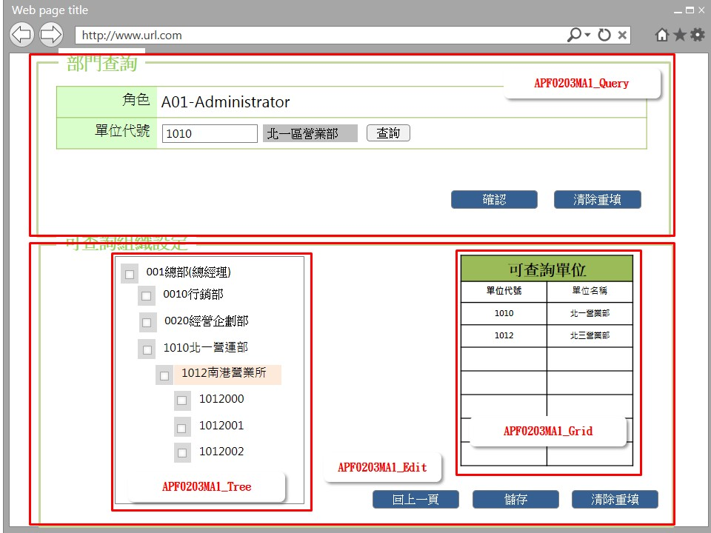 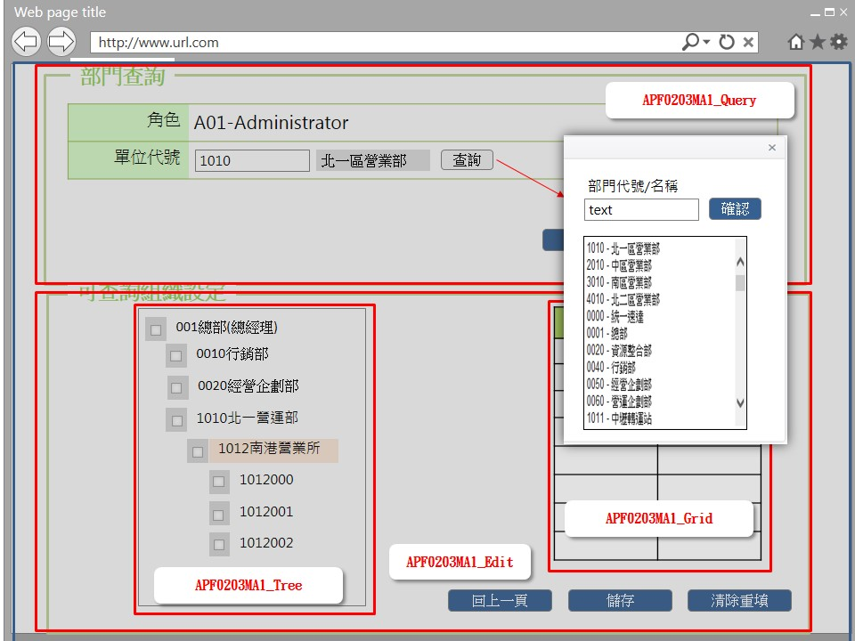

事前檢核
1.前畫面:APF0202MM1 1.1 SESSION內容: 1.2 成立條件:該使用者擁有此功能修改權限
事後檢核
無
前端檢核
APF0203MA1_Query 檢查時機：按下『確認』鈕時
NO | 項目名稱 | 檢核項目
1 | 角色 | 角色欄位由前一頁角色明細帶入組成，格式為「角色代號-角色名稱」，且為唯讀顯示(Label欄位)。
2 | 單位代號 | 輸入型態:string 格式:數字 最大長度限制:數字10(控制項控制)
APF0203MA1_Tree 檢查時機：當 Checkbox 被點選時
NO | 項目名稱 | 檢核項目
1 | 單位代號 | 1.勾選上層單位則下層所有單位均全數選取。EX:勾選北一營業所，則下一層南港營業所及其所有子單位將一併被勾選。 2.如將任一下層組織勾選取消，則上層組織同樣會自動取消勾選。
2 | 單位名稱

APF0203MA1_Grid 檢查時機：當 Checkbox 被點選時
NO | 項目名稱 | 檢核項目
1 | 單位代號 | 顯示用
2 | 單位名稱 | 顯示用

後端檢核
APF0203MA1_Query 檢查時機：按下『確認』鈕時
NO | 項目名稱 | 檢核項目
1 | 角色 | 無
2 | 單位代號 | 若查無符合的資料，則出現錯誤訊息，訊息內容請參考APF訊息表-APF_NO 9。
APF0203MA1_Tree 檢查時機：按下『儲存』鈕時
NO | 項目名稱 | 檢核項目
1 | 單位代號 | 顯示用。
2 | 單位名稱 | 顯示用。

APF0203MA1_Grid 檢查時機：當 Checkbox 被點選時
NO | 項目名稱 | 檢核項目
1 | 單位代號 | 顯示用
2 | 單位名稱 | 顯示用

Form Attribute
APF0202_Form
 | Attribute名稱 | namespace | Base Class | 方法 | 說明
1 | UIPermissionHelper | SUDA3G.APF.WEB.Utils | ActionFilterAttribute | OnActionExecuting() | UI按鈕權限檢核

Button Attribute
APF0202_Button
 | Attribute名稱 | namespace | Base Class | 方法 | 說明
1 | LogAction | SUDA3G.APF.WEB.Utils | ActionFilterAttribute | OnActionExecuting() | 記錄使用者執行功能Log

Button說明
NO | 控制項名稱 | call methods | 重要參數 | 主要處理內容
1 | 『APF0203MA1』Form | A. _Load |  | 1.呼叫QueryScopeController.Setting()
 |  | A.1 QueryScopeController.Setting() | apfModel | 開啟APF0203MA1
APF0203MA1_Query
1 | 查詢 | A. _CLICK |  | 1.呼叫ShowDialog() Javascrip 查詢按鈕提供開窗選取功能，例如:員工編號可自行輸入(模糊查詢)或點選查詢按鈕，跳出員工查詢視窗，於員工查詢視窗輸入條件(員工編號或員工姓名模糊查詢)後按下確認按鈕，下方顯示查詢結果，雙擊一筆員工查詢結果，帶回員工編號與員工姓名(圖二)。 呼叫
 |  | A.1 ShowDialog() | btnID | 傳入buttonID，依buttonID跳出查詢視窗
2 | 確認 | [LogAction] |  | 1.記錄使用者執行功能Log
 |  | A. _CLICK |  | 1.呼叫QueryScopeController.GetQueryScope()
 |  | A.1 QueryScopeController.GetQueryScope() | txtINPUT_DEPT_ID | 開啟APF0203MA1_Grid，依輸入的查詢條件，整合後端 DB資料，並將查詢結果置於APF0203MA1_Grid中，資料依查詢類別，顯示於非角色帳號或角色帳號區塊
3 | 清除重填 | _CLICK |  | 點選清除重填按鈕，則清除所有欄位。 1.txtINPUT_DEPT_ID=""

APF0203MA1_Edit
1 | 回上一頁 | A. _CLICK |  | 1.呼叫WinConfirm( "APF_NO 47") JavaScript 2.呼叫 APFRoleRelationController.RoleQuery() 如已點選角色帳號設定但尚未儲存，此時則點選回上一頁按鈕，系統提示確認訊息，以免不慎放棄之前所做設定，訊息內容請參考APF訊息表 APF_NO 47，若選擇是，則取消在儲存之前的點選，含加入角色的帳號或自角色中移除的帳號，再以導頁方式開啟APF0102MM1，並帶回原先的查詢條件，若選擇否，則不做任何動作。 如已點選角色帳號設定且已儲存，點選回上一頁按鈕，則以導頁方式開啟APF0102MM1，並帶回原先的查詢條件。
 |  | A.1 QueryScopeController.Setting()[HttpPost] | apfModel | 1.點選回上一頁按鈕則以導頁方式開啟APF0203MM1，並帶回原先的查詢條件。
2 | 儲存 | [LogAction] |  | 1.記錄使用者執行功能Log
 |  | A _CLICK |  | 1.呼叫WinConfirm( "APF_NO 14") JavaScript 2.呼叫 QueryScopeController.Save() 點選儲存按鈕，系統提示確認訊息，訊息內容請參考APF訊息表 APF_NO 14 或 15，若選擇是，則進行儲存，若選擇否，則不做任何動作。
 |  | A.1 QueryScopeController.Save() | Rid, List<string> SelectDepid | 儲存成功:以導頁方式開啟APF0203MM1，並帶回原先的查詢條件，及示儲存資料成功訊息，訊息內容請參考APF訊息表APF_NO 12 儲存失敗:以MsgBox顯示錯誤訊息，訊息內容請參考APF訊息表 APF_NO 13。
3 | 重新載入 | A._CLICK |  | 1.呼叫QueryScopeControllerr.Setting()
 |  | A.1 QueryScopeController.Setting()[HttpPost] | apfModel,Depid | 1.載入APF0203MA1_Query畫面原始資料並執行APF0203MA1_Query的查詢條件

特殊說明
NO | 應用時機 |  | 內容說明

參考資料說明
1 | 共通元件
2 | 共通元件

欄位_APF0203MA1
大項目
Online作業
中項目
APF 使用者管理
細項
APF0203 角色可查詢組織設定
標題
APF0203MA1 角色可查詢組織設定新增作業頁面
製作人
馬凱林
製作日
20131018
 |  |  |  |  |  |  |  |  |  | 回總表

Global 參數
No. | 項目名稱 | UI控制項代號 | UI控制項型態及長度 | 對應Table Name | 對應Column Name | DB型態及長度 | 預設值 | 輸入/輸出 | 備註
1

APF0203MA1_Query
No. | 項目名稱 | UI控制項代號 | UI控制項型態及長度 | 對應Table Name | 對應Column Name | DB型態及長度 | 預設值 | 輸入/輸出 | 備註
1 | 群組識別值 | txtRID | int | Core_Role | Rid | int |  | X | 不顯示
2 | 角色代號 | txtGROUP_ID | string 10 | apf_role_profile | group_id | varchar(10) |  | O | 由APF0203MM1帶過來
3 | 角色名稱 | txtNAME | string 20 | Core_Role | Name | varchar(20) |  | O | 由APF0203MM1帶過來
4 | 單位代號 | txtINPUT_ORG_ID | string 10 | vw_emp_unique | org_id | varchar2(10) |  | I
5 | 單位名稱 | txtINPUT_ORG_NAME | string 20 | vw_org_unique | org_name | varchar2(20) |  | O | 此欄位為跳窗選擇後帶回，或輸入單位代號時自動帶回

APF0203MA1_Tree
No. | 項目名稱 | UI控制項代號 | UI控制項型態及長度 | 對應Table Name | 對應Column Name | DB型態及長度 | 預設值 | 輸入/輸出 | 備註
1 | 單位代號 | ORG_ID | string 10 | vw_org_unique | org_id | varchar2(10) |  | O
2 | 單位名稱 | ORG_NAME | string 20 | vw_org_unique | org_name | varchar2(20) |  | O

APF0203MA1_Grid
No. | 項目名稱 | UI控制項代號 | UI控制項型態及長度 | 對應Table Name | 對應Column Name | DB型態及長度 | 預設值 | 輸入/輸出 | 備註
1 | 單位代號 | ORG_ID | string 10 | vw_org_unique | org_id | varchar2(10) |  | O
2 | 單位名稱 | ORG_NAME | string 20 | vw_org_unique | org_name | varchar2(20) |  | O

3.10 查詢「單位代號/單位名稱」開窗選取功能
No. | 項目名稱 | UI控制項代號 | UI控制項型態及長度 | 對應Table Name | 對應Column Name | DB型態及長度 | 預設值 | 輸入/輸出 | 備註
1 | 單位代號 | txtINPUT_ORG_ID | string 10 | vw_org_unique | org_id | varchar2(10) |  | I
2 | 單位名稱 | txtINPUT_ORG_NAME | string 20 | vw_org_unique | org_name | varchar2(20) |  | I
3 | 單位代號-單位名稱 | ORG_ID_NAME | string 35 |  |  |  |  | O | vw_org_unique.org_id + '-' + vw_org_unique.org_name

